상품제안서
글라스락 직2호2조(1100ml*2)세트 | 상품코드: S12813

 |  |  |  |  |  | 02-713-8555 | www.synergygift.co.kr
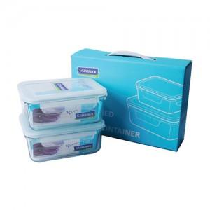

【상세/제작정보】

【인쇄/포장옵션】 | 실크 / 정품케이스(손잡이O)

【공급단가】 | 수량 | 50~ | 300~ | 1,000~ | 2,000~
*VAT별도 | 단가 | 9,450원 | 9,100원 | 8,750원 | 8,400원

【상품 URL】 | https://www.synergygift.co.kr:443/src/goods_detail.php?gdno=9052

